가스공사용(MJ)
한국가스공사 제출용 구성비 (2025년 10월) |  |  |  |  |  |  |  | ※ 사회복지시설 정산('23.04.) 물량에서 3월 실사용분 제외 ※ 1. 복지시설에 대한 소급 정산(일반용 단가 적용) 소급 정산: '23.02. 완료 2. 소급대상청구년월: '22.12. ~ '23.01. - 참고사항: 청구월 기준 12월 물량 소급정산하는 대신 3월분 제외하기로 함 (4월 매출에 포함된 물량 일부 제외) ==> 신재홍 차장 (가스공사 전 담당자)와 사회복지시설 한시적할인 정산은 3월까지 하기로 함 ==> 김광연 주임 (가스공사 현 담당자)과도 해당 내용 확인 완료됨

구 분 |  | 판 매 량 | 사회복지 | 자가소모 | 판 매 량 계 | 구성비 | 자가소모
 |  | (MJ) | (MJ) | (MJ) | (MJ) | (%) | (MJ)
주택용 | 취사용 | 18,156,071 | 17,900 |  | 18,173,971 | 0.9896
 | 개별난방용 | 493,181,612 | 278,850 |  | 493,460,463 | 26.8693 |  |  | ※ 판매량+(개별소비세+사회복지+사회적배려+차상위할인)=매출액표 수량합계(자가소모포함되어있으므로 제외됨)
 | 중앙난방용 | 20,265,256 |  |  | 20,265,256 | 1.1035 |  |  | ※ 업무난방과 냉방용은 구별요(5월~9월 냉방용적용)
 | 자가열전용 | 10,483,158 |  |  | 10,483,158 | 0.5708 |  |  | ※ 매출내역서의 자가소모를 확인한다
 | 소 계 | 542,086,097 | 296,750 |  | 542,382,848 | 29.5332 | 0 |  | ※ 개별소비세=특소세할인, 2022년 5월부터 판매량(MJ)에 포함 (가스공사 신재홍차장 확인 시, 구성비 공문으로 개소세 관련내용 확인사항 없음)
일 반 용 |  | 230,098,496 | 3,249,109 | 13,156 | 233,360,761 | 12.7067 | 13,155.6750
냉난방공조용 |  | 106,529,671 | 464,141 | 123,254 | 107,117,066 | 5.8326 | 123,254.6250
업무난방용 |  | 16,410,560 | 2,932,087 | 8,117 | 19,350,764 | 1.0537 | 8,117.3495
산 업 용 |  | 642,546,754 |  | - | 642,546,754 | 34.9873
수 송 용 |  | 249,985,920 |  | - | 249,985,920 | 13.6120
열 병 합 용 |  | 12,934,911 |  | - | 12,934,911 | 0.7043 | -
연료전지용 |  | 18,467,056 |  | - | 18,467,056 | 1.0055
열전용설비용 |  | 502,300 |  | 7,608,834 | 8,111,134 | 0.4417 | 7,608,833.7000
주한미군 |  | 2,258,927 |  | - | 2,258,927 | 0.1230
합 계 |  | 1,821,820,692 | 6,942,088 | 7,753,361 | 1,836,516,141 | 100.0000 | 7,753,361.3495

 |  | 1,828,762,780 |  | TRUE | 1,828,762,780
 |  | 1,828,762,779 |  |  | 1,828,762,779
 |  | 1 |  |  | 1

냉난방용 계절단가 처리시 적용
====================================================================================
[ 5월 / 10월 가스공사 멘트 ]
1. 귀 공사의 무궁한 발전을 기원하오며 “9월 도시가스 판매실적”을 다음 과 같이 통보하오니 업무에 참고하시기 바랍니다.
2. 2024년 10월(사용기간: 9월) 냉난방공조용 판매량 [63,234,568.4318MJ]를 적용함.
=====================================================================================
[ 6월 / 11월 가스공사 멘트 ]
1. 귀 공사의 무궁한 발전을 기원하오며 “10월 도시가스 판매실적”을 다음 과 같이 통보하오니 업무에 참고하시기 바랍니다.
2. 2024년 10월(사용기간: 9월) 냉난방공조용 판매량 [63,234,568.4318MJ]를 차감함.
=====================================================================================

구분 |  | 판매열량(MJ)
냉방물량(9월) |  |  |  | ※ 관리납기와 일반납기의판매량전산실의뢰 (일반납기 청구작업이후)
(월초) | 관리납기(변동) |  |  | - 9월판매실적 작성을 위한 냉방용 상품에대한 변동검침사용량 자료 요청
(청구일) | 일반납기(일수)
계 |  |  |  | ※ 계절이 바뀌는 4월(기타)↔5월(하절기) 냉방집계 조정
 |  |  |  | - 시기: 2022년 4월 매출분부터
 |  |  |  | - 사유: 기존 9월, 10월만 물량조정했으나 가스공사 이의제기로 4월, 5월도 시행하게 됨
 |  |  |  | - 방법: 5월 일반납기 청구작업 후 냉난방물량(업무, 주택) 일반납기(4/30까지 일할계산), 관리납기(변동검침 4/30까지) ==> 냉난방공조용에 4월 기타월 사용분 추가(+) , 5월 차감 (-)

 |  |  |  | ※ 9월 판매량에 냉방용을 추가청구하여 10월 판매량에서 차감함
 |  |  |  | ※ 매출건
 |  |  |  | - 9월매출은일반납기의 경우 (8/1~8 부터9/1~8사용량)이므로 9월사용분(10월 청구분) 포함
 |  |  |  | - 관리납기는 (8/16~9/16)까지이나 관리납기는 10월에 변동검침을 했으므로, 9/16~10초까지 변동검침 물량 포함

 |  |  |  | ※ 사 유 : 냉난방의 경우 10월 하절기ㅡ> 기타 단가로 변동됨에 따라 도매요금인상이 많이 이루어지므로 보전차원에서 9월 정산
 |  |  |  | [5월의 경우 (기타 ㅡ> 하절기 단가 변동)는 회사 손해가 없으므로 물량정산 안함.]

 |  |  |  | ※ 9월 냉방용집계확인 할 것
 |  |  |  | - 냉방용 (+), 10월매출(-) 변동검침확인할 것
 |  |  |  | - 10/14청구작업후 자료요청할것

 |  |  |  | 작업순서
 |  |  |  | 1. 월매출 작업 기존대로 작성하여 메일 전송
 |  |  |  | 2. 10월 청구작업 후 전산에 자료 요청하여 가스공사용 시트에 입력
 |  |  |  | 3. 가스공사 공문 발송 및 재무팀 자료 재전달

자가소모
1. 자가소모 청구작업 후 피봇 집계하여 작성
2. 퍼지량(업무난방) : 총무결재본
22라인 /당월사용 /당월열량
 | 10월
 |  | 상품 | 사용량(㎥) | 사용열랑(MJ) | 자가소모량 확인대장
 | 자가소모 | 업무난방용 |  |  | 경산지사(업무난방-->냉난방용으로 상품변경)
 | 자가소모 | 일반용 | 309.0000 | 13,155.6750 | 본사 취사용
 | 자가소모 | 냉난방용 | 2,895.0000 | 123,254.6250 | 냉난방용+서부지사+수성안전팀
 | 자가소모 | 열전용설비용 | 178,716.0000 | 7,608,833.7000 | 1~3번 보일러 합계
 | 자가소모 | 열병합용1 |  |  | 세너지 (1번 ~ 3번발전기) 계-보일러합계
 | 자가소모 | 퍼지량(CNG) | 0.0000 | 0.0000 | 앞으로 없음. 다 없앰. 관리비가 더 많이 들어서?
 | 자가소모 | 퍼지량(업무난방) | 190.6600 | 8,117.3495 | 퍼지량 계 | 총무결재본
 | 자가소모 합계 |  | 182,110.6600 | 7,753,361.3495 | 총계와 같아야됨

.
(샘플참고)
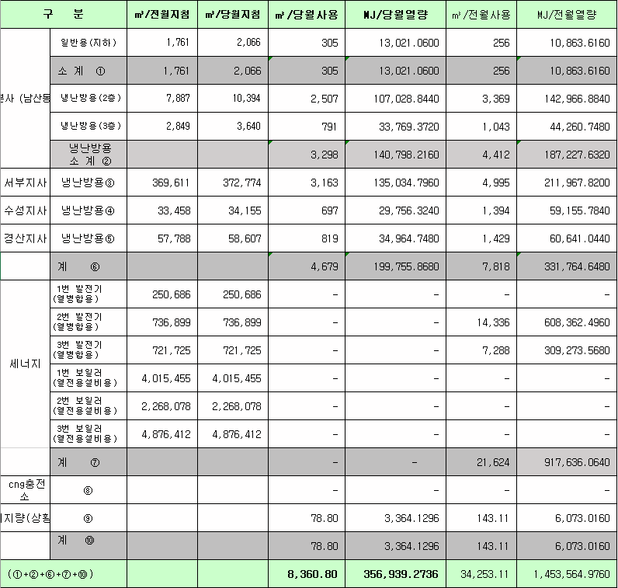
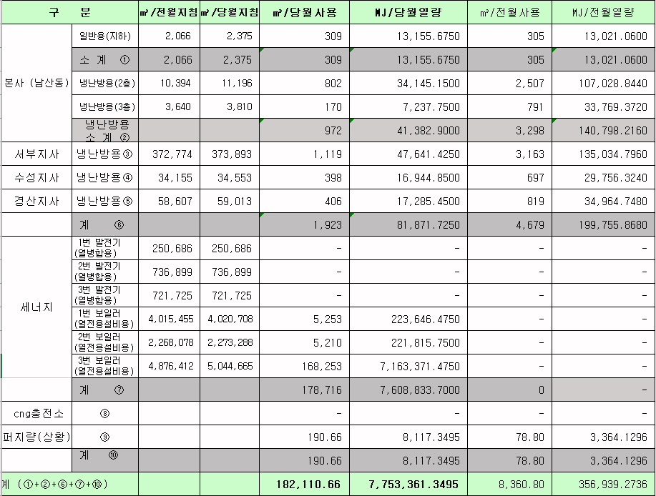
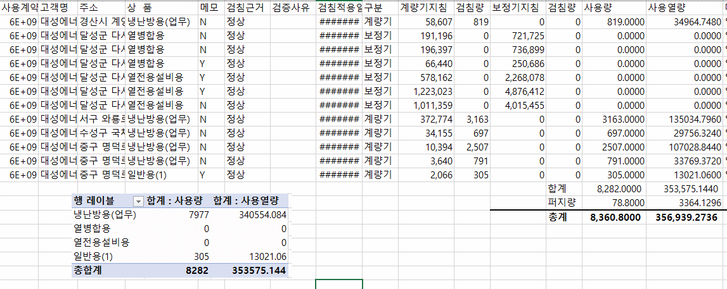
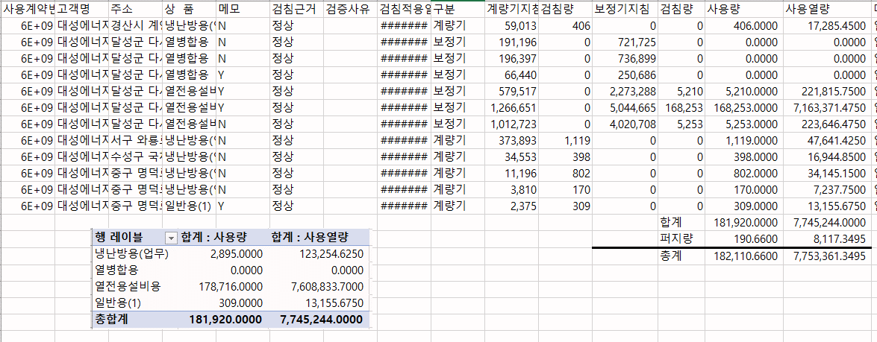

 |  |  |  |  | 왼쪽 자동 계산 됨

판매량-월별추이
1. 2025년 판매량 현황
 |  |  |  |  |  |  |  |  |  |  |  | (단위:천MJ)
용 도 [판매전수] | 판 매 실 적 |  |  |  |  |  | 판 매 실 적
 | 사업계획 | 10월 |  | 전년동월 |  | 구성비 | 사업계획 | 누 계 |  | 전년동월 |  | 구성비
 |  | 차이 | 사용량 | 차이 | 대비(%) |  |  | 차이 | 사용량 | 차이 | 대비(%)
주 택 용 | 631,931 | -89,549 | 542,382 | -10,735 | 98.1% | 29.5 % | 22,661,053 | 209,846 | 22,870,899 | 1,028,192 | 104.7% | 59.6 %
[1,135,373] |  | -14.2% | 85.8% | -1.9% |  |  |  | 0.9% | 100.9% | 4.7%
일 반 용 | 244,970 | -11,622 | 233,348 | 6,418 | 102.8% | 12.7 % | 2,969,939 | -52,517 | 2,917,422 | -21,314 | 99.3% | 7.6 %
[21,849] |  | -4.7% | 95.3% | 2.8% |  |  |  | -1.8% | 98.2% | -0.7%
업무냉난방용 | 105,816 | 20,521 | 126,337 | 19,615 | 118.4% | 6.8 % | 1,808,792 | 137,480 | 1,946,272 | 58,809 | 103.1% | 5.1 %
[7,953] |  | 19.4% | 119.4% | 18.4% |  |  |  | 7.6% | 107.6% | 3.1%
산 업 용 | 744,577 | -102,030 | 642,547 | -53,522 | 92.3% | 34.8 % | 8,019,286 | -476,986 | 7,542,300 | -478,273 | 94.0% | 19.6 %
[1,113] |  | -13.7% | 86.3% | -7.7% |  |  |  | -5.9% | 94.1% | -6.0%
수 송 용 | 260,519 | 3,973 | 264,492 | -5,243 | 98.1% | 14.4 % | 2,652,557 | 51,265 | 2,703,822 | -32,585 | 98.8% | 7.0 %
[98] |  | 1.5% | 101.5% | -1.9% |  |  |  | 1.9% | 101.9% | -1.2%
기 타 | 61,769 | -27,606 | 34,163 | -601 | 98.3% | 1.8 % | 465,908 | -51,605 | 414,303 | -165,342 | 71.5% | 1.1 %
[344] |  | -44.7% | 55.3% | -1.7% |  |  |  | -11.1% | 88.9% | -28.5%
총 합 계 | 2,049,582 | -206,313 | 1,843,269 | -44,068 | 97.7% |  | 38,577,535 | -182,517 | 38,395,018 | 389,487 | 101.0%
[1,166,730] |  | -10.1% | 89.9% | -2.3% |  |  |  | -0.5% | 99.5% | 1.02%

※ 기타 : 열병합용, 연료전지, 열전용설비(주택용외), 주한미군
※ 구성비는 판매량 정산서 기준으로 작성되었으며 한국가스공사 정산시 수송용(BIO)은 제외되고 자가소모분이 추가 됨 |  |  |  |  |  |  |  |  |  |  |  |  | 99.5%
 |  |  |  |  |  |  |  |  |  |  |  |  | 89.9%

계획대비 판매량 현황
구성비 현황

(단위 : 천MJ)
 | 누계 | 당월
계획 | 38,577,535 | 2,049,582
실적 | 38,395,018 | 1,843,269
 | 구성비
주 택 용 | 29.5 %
일 반 용 | 12.7 %
업무냉방용 | 6.8 %
산 업 용 | 34.8 %
수 송 용 | 14.4 %
기 타 | 1.8 %
당 월

 | 구성비
주 택 용 | 59.6 %
일 반 용 | 7.6 %
업무냉방용 | 5.1 %
산 업 용 | 19.6 %
수 송 용 | 7.0 %
기 타 | 1.1 %
누 계

데이터
판매량
10월 |  | 누 계 |  |  | 계획 | 실적
계획 | 실적 | 계획 | 실적 | 당월 | 2,049,582 | 1,843,269
2,049,582 | 1,843,269 | 38,577,535 | 38,395,018 | 누계 | 38,577,535 | 38,395,018

구성비
10월 | 구성비 | 누 계 | 구성비
주 택 용 | 29.5 % | 주 택 용 | 59.6 %
일 반 용 | 12.7 % | 일 반 용 | 7.6 %
업무냉방용 | 6.8 % | 업무냉방용 | 5.1 %
산 업 용 | 34.8 % | 산 업 용 | 19.6 %
수 송 용 | 14.4 % | 수 송 용 | 7.0 %
기 타 | 1.8 % | 기 타 | 1.1 %
판매금액
10월 |  | 누 계 |  |  | 계획 | 실적
계획 | 실적 | 계획 | 실적 | 당월 | 46,559 | 38,974
46,559,025 | 38,973,811 | 858,711,962 | 836,121,689 | 누계 | 858,712 | 836,122

판매금액 구성비
10월 | 구성비 | 누 계 | 구성비
주 택 용 | 33.5 % | 주 택 용 | 60.9 %
일 반 용 | 13.6 % | 일 반 용 | 7.9 %
업무냉방용 | 5.7 % | 업무냉방용 | 4.7 %
산 업 용 | 31.3 % | 산 업 용 | 18.2 %
수 송 용 | 14.5 % | 수 송 용 | 7.3 %
기 타 | 1.4 % | 기 타 | 1.0 %

상품별 건수 (전산요청, 파일입력 후 => 판매량월별추이 상품별 전수 입력할 것)
상품 | 공급전수 |  | 용도 | 검수
취사용 | 60,811 |  | 주 택 용 | 1,135,373
취사난방용 | 426,167 |  | 일 반 용 | 21,849
중앙난방용 | 105 |  | 업무냉난방용 | 7,953
주한미군 | 266 |  | 산 업 용 | 1,113
자가열전용 | 26 |  | 수 송 용 | 98
일반용(2) | 1,069 |  | 기 타 | 344
일반용(1) | 20,780 |  | 합 계 | 1,166,730
열전용설비용 | 5
열병합용 | 18
연료전지 | 55
업무난방용 | 6,864
산업용 | 1,113
냉난방용(주택) | 30
냉난방용(업무) | 1,059
개별난방용 | 648,264
수송용(CNG) | 98 | 빌링관리-청구관리-청구작업관리-청구작업지원-청구서 출력현황(배송방법별)=>합계(우편+등기)
수송용(BIO)
합 계 | 1,166,730

품의서내용 |  |  |  | [계획대비] |  |  | [입력할것]
구 분 |  | 계획 | 실적 | 실적대비 | 전년동월 |  | 전월
판매량 | 10월 | 2,049,582 | 1,843,269 | 89.9% | 1,887,337 | 97.7% | 1,898,590 | 97.1%
[천MJ] | 누계 | 38,577,535 | 38,395,018 | 99.5% | 38,005,531 | 101.0% | 36,551,749
금 액 | 10월 | 46,559 | 38,974 | 83.7% | 42,618 | 91.4% | 39,360 | 99.0%
[백만원] | 누계 | 858,712 | 836,122 | 97.4% | 802,710 | 104.2% | 797,148

청구할인정산관리
청구년월 | 상품 | 판매량 | 판매열량 | 정상청구액 | 할인액 | 감면청구액
Oct-25 | 개별난방용 | 1,910.74 | 81,585.09 | 1,928,261 | 353,864 | 1,574,397 | 25년 10월
Oct-25 | 냉난방용(업무) | 10,885.44 | 464,141.39 | 9,821,569 | 1,258,644 | 8,562,925 | (사회복지 할인만 조회)
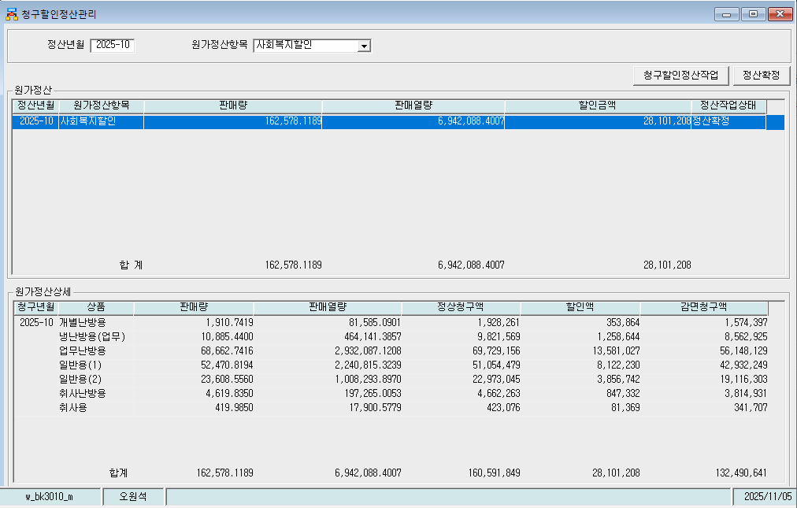
Oct-25 | 업무난방용 | 68,662.74 | 2,932,087.12 | 69,729,156 | 13,581,027 | 56,148,129
Oct-25 | 일반용(1) | 52,470.82 | 2,240,815.32 | 51,054,479 | 8,122,230 | 42,932,249
Oct-25 | 일반용(2) | 23,608.56 | 1,008,293.90 | 22,973,045 | 3,856,742 | 19,116,303
Oct-25 | 취사난방용 | 4,619.84 | 197,265.01 | 4,662,263 | 847,332 | 3,814,931
Oct-25 | 취사용 | 419.985 | 17,900.58 | 423,076 | 81,369 | 341,707
 | 합계 | 162,578.12 | 6,942,088.40 | 160,591,849 | 28,101,208 | 132,490,641

파일로다운받아 적용

냉난방단가기준


